关系图
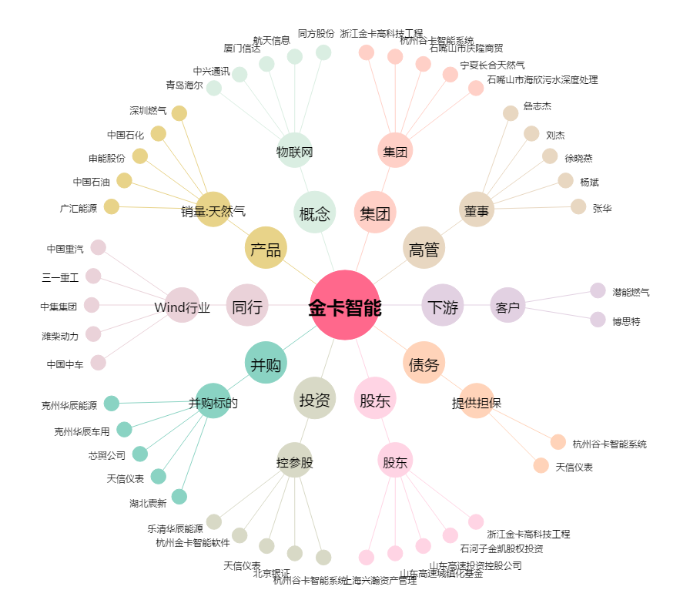
金卡智能[300349.SZ] - 关系概览图

